상품제안서
주방 위생장갑 50매(치매예방 디자인 변경 독판인쇄) | 상품코드: F28551

 |  |  |  |  |  |  | 02-412-0044 | www.easy1.co.kr
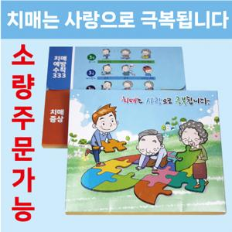

【상세/제작정보】 | 스티커 제작 및 부착 문의 고객 디자인 제작 문의

【인쇄/포장옵션】 | / 포장불가능

【공급단가】 | 수량 | 100~ | 300~ | 500~ | 1,000~ | 3,000~
*VAT별도 | 단가 | 900원 | 880원 | 860원 | 830원 | 790원

【상품 URL】 | https://dev.easy1.co.kr:443/src/goods_detail.php?gdno=28551

